Settings
Parameters

Language | Russian
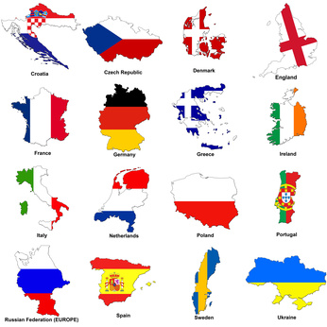
Summer Time | Yes

GTM-Time | GMT + 2:00

Minutes | +0 min

Team | UEFA Rank
Англия | 81,535
Испания | 74,614
Германия | 70,686
Италия | 58,124
Франция | 53,344
Португалия | 52,513
Россия | 46,998
Украина | 43,799
Нидерланды | 41,115
Греция | 35,700
Дания | 27,525
Чехия | 20,100
Польша | 19,166
Хорватия | 18,874
Швеция | 15,900
Республика Ирландия | 7,375

UEFA Euro 2012
UEFA EURO 2012 Tournament Schedule

Version: May 13, 2012 |  |  | EURO 2012 Tickets |  |  |  | Посетите домашнюю страницу |  |  | Language: Russian

 |  |  | Первый круг |  |  |  | Группа A | В | Н | П | З - П | ОЧКИ

8 Июн | 19:00 | Warsaw (POL) | Польша |  | Греция | Группа A | Россия | 0 | 0 | 0 | 0 - 0 | 0
8 Июн | 21:45 | Wroclaw (POL) | Россия |  | Чехия | Группа A | Греция | 0 | 0 | 0 | 0 - 0 | 0
9 Июн | 19:00 | Kharkiv (UKR) | Нидерланды |  | Дания | Группа B | Чехия | 0 | 0 | 0 | 0 - 0 | 0
9 Июн | 21:45 | Lviv (UKR) | Германия |  | Португалия | Группа B | Польша | 0 | 0 | 0 | 0 - 0 | 0
10 Июн | 19:00 | Gdansk (POL) | Испания |  | Италия | Группа C
10 Июн | 21:45 | Poznan (POL) | Республика Ирландия |  | Хорватия | Группа C | Группа B | В | Н | П | З - П | ОЧКИ
11 Июн | 19:00 | Donetsk (UKR) | Франция |  | Англия | Группа D
11 Июн | 21:45 | Kyiv (UKR) | Украина |  | Швеция | Группа D | Германия | 0 | 0 | 0 | 0 - 0 | 0
12 Июн | 19:00 | Wroclaw (POL) | Греция |  | Чехия | Группа A | Португалия | 0 | 0 | 0 | 0 - 0 | 0
12 Июн | 21:45 | Warsaw (POL) | Польша |  | Россия | Группа A | Нидерланды | 0 | 0 | 0 | 0 - 0 | 0
13 Июн | 19:00 | Lviv (UKR) | Дания |  | Португалия | Группа B | Дания | 0 | 0 | 0 | 0 - 0 | 0
13 Июн | 21:45 | Kharkiv (UKR) | Нидерланды |  | Германия | Группа B
14 Июн | 19:00 | Poznan (POL) | Италия |  | Хорватия | Группа C | Группа C | В | Н | П | З - П | ОЧКИ
14 Июн | 21:45 | Gdansk (POL) | Испания |  | Республика Ирландия | Группа C
15 Июн | 19:00 | Donetsk (UKR) | Украина |  | Франция | Группа D | Испания | 0 | 0 | 0 | 0 - 0 | 0
15 Июн | 21:45 | Kyiv (UKR) | Швеция |  | Англия | Группа D | Италия | 0 | 0 | 0 | 0 - 0 | 0
16 Июн | 21:45 | Warsaw (POL) | Греция |  | Россия | Группа A | Хорватия | 0 | 0 | 0 | 0 - 0 | 0
16 Июн | 21:45 | Wroclaw (POL) | Чехия |  | Польша | Группа A | Республика Ирландия | 0 | 0 | 0 | 0 - 0 | 0
17 Июн | 21:45 | Kharkiv (UKR) | Португалия |  | Нидерланды | Группа B
17 Июн | 21:45 | Lviv (UKR) | Дания |  | Германия | Группа B | Группа D | В | Н | П | З - П | ОЧКИ
18 Июн | 21:45 | Gdansk (POL) | Хорватия |  | Испания | Группа C
18 Июн | 21:45 | Poznan (POL) | Италия |  | Республика Ирландия | Группа C | Англия | 0 | 0 | 0 | 0 - 0 | 0
19 Июн | 21:45 | Kyiv (UKR) | Швеция |  | Франция | Группа D | Франция | 0 | 0 | 0 | 0 - 0 | 0
19 Июн | 21:45 | Donetsk (UKR) | Англия |  | Украина | Группа D | Украина | 0 | 0 | 0 | 0 - 0 | 0
 |  |  |  |  |  |  | Швеция | 0 | 0 | 0 | 0 - 0 | 0

 | Bet For FREE |  |  | Cut MP3 Files Online |  |  | Youtube to MP3 Online Converter

 |  |  | Четвертьфиналы
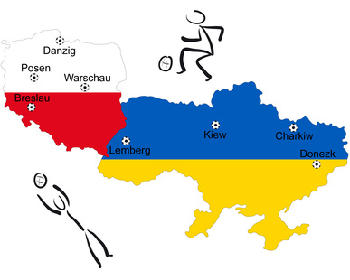
21 Июн | 21:45 | Warsaw (POL) | Победитель группы A |  | Второе место в группе B
22 Июн | 21:45 | Gdansk (POL) | Победитель группы B |  | Второе место в группе A
23 Июн | 21:45 | Donetsk (UKR) | Победитель группы C |  | Второе место в группе D
24 Июн | 21:45 | Kyiv (UKR) | Победитель группы D |  | Второе место в группе C

 |  |  | Полуфиналы

27 Июн | 21:45 | Donetsk (UKR) | Полуфиналист 1 |  | Полуфиналист 3
28 Июн | 21:45 | Warsaw (POL) | Полуфиналист 2 |  | Полуфиналист 4

 |  |  | Финал

1 Июл | 21:45 | Kyiv (UKR) | Финалист 1 |  | Финалист 2

Чемпион Европы 2012

